Principal
Controle de Estoque

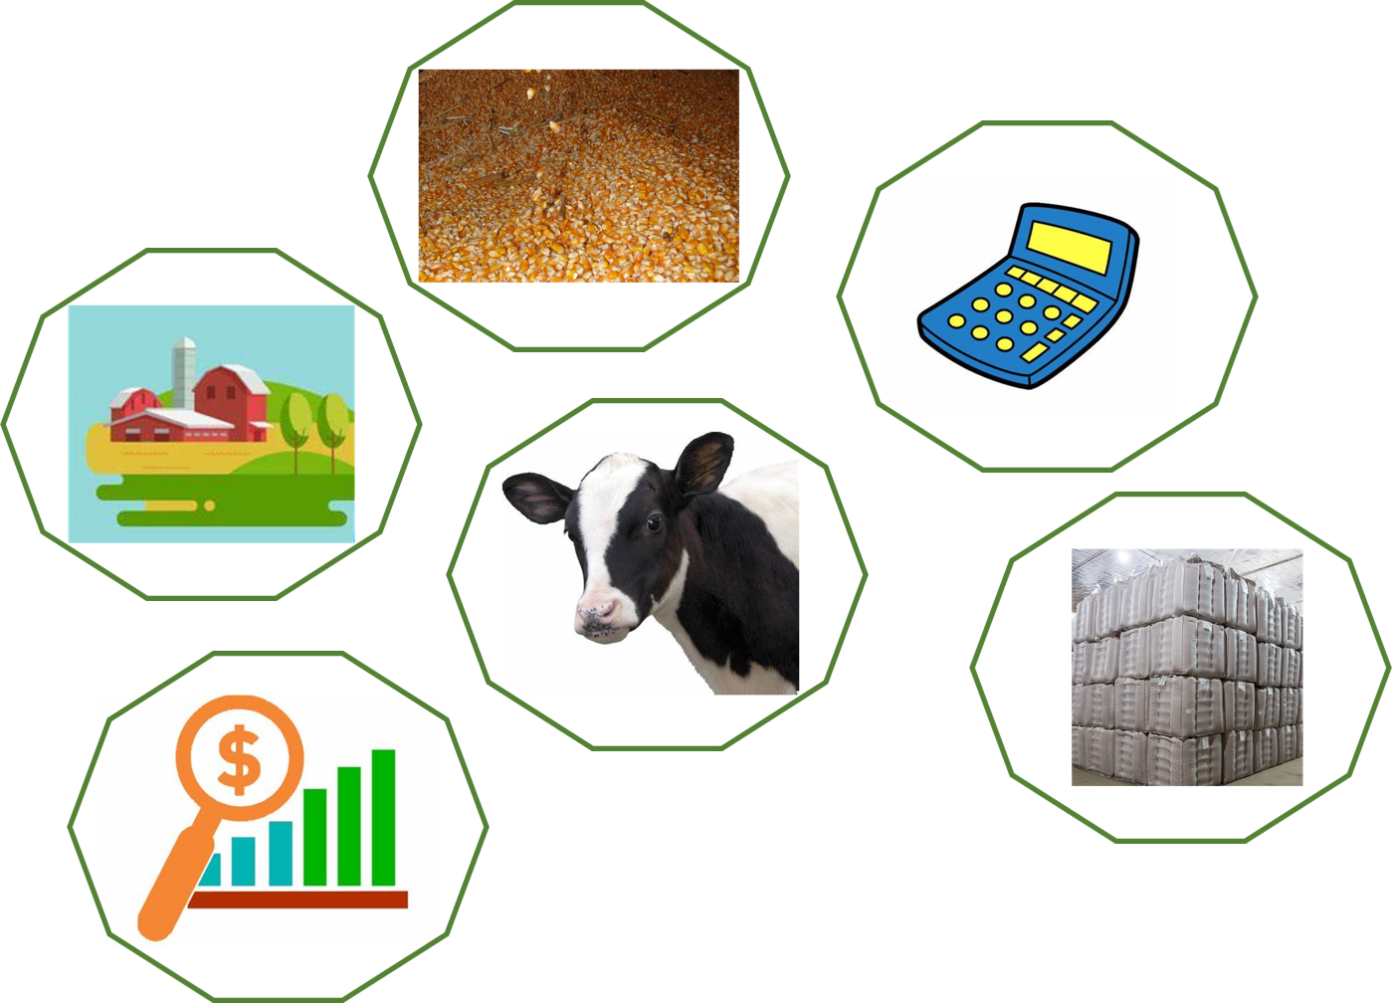
ENTRADA | SAÍDA

ESTOQUE

CONFIGURAÇÕES

ENTRADA | SAÍDA
MENU
LANÇAMENTOS

DATA | TIPO | DESCRIÇÃO | PRODUTO | QUANTIDADE
2021-01-01 | ENTRADA | COMPRA | RIPERCOL | 40
2021-01-01 | ENTRADA | COMPRA | TERRA COTRIL | 60
2021-01-01 | ENTRADA | COMPRA | OCITOCINA | 15
2021-01-01 | ENTRADA | COMPRA | LUVAS | 150
2021-01-02 | ENTRADA | COMPRA | AGULHAS | 15
2021-01-01 | ENTRADA | COMPRA | SERRAGEM | 5
2021-01-02 | SAÍDA | VENCIMENTO | RIPERCOL | 1
2021-01-02 | SAÍDA | USO | SILAGEM | 4
2021-01-03 | ENTRADA | COMPRA | AGULHAS | 40
2021-01-03 | ENTRADA | COMPRA | PREGO | 5
2021-01-03 | SAÍDA | USO | OCITOCINA | 15
2021-05-04 | ENTRADA | COMPRA | TERRA COTRIL | 15

ESTOQUE
MENU
CONTROLE DE ESTOQUE

PRODUTO | ENTRADA | SAÍDA | SALDO | ALERTA
RIPERCOL | 40 | 1 | 39 | OK
TERRA COTRIL | 75 | 0 | 75 | OK
SILAGEM | 0 | 4 | -4 | COMPRAR
OCITOCINA | 15 | 15 | 0 | COMPRAR
LUVAS | 150 | 0 | 150 | OK
AGULHAS | 55 | 0 | 55 | OK
SERRAGEM | 5 | 0 | 5 | COMPRAR
PREGO | 5 | 0 | 5 | COMPRAR
LEPECID | 0 | 0 | 0 | COMPRAR
VACA SECA | 0 | 0 | 0 | COMPRAR

configurações
MENU
CONFIGURAÇÕES

TIPO | DESCRIÇÃO | PRODUTO
ENTRADA | COMPRA | RIPERCOL
SAÍDA | USO | TERRA COTRIL
 | VENCIMENTO | SILAGEM
 |  | OCITOCINA
 |  | LUVAS
 |  | AGULHAS
 |  | SERRAGEM
 |  | PREGO
 |  | LEPECID
 |  | VACA SECA

